Pinout
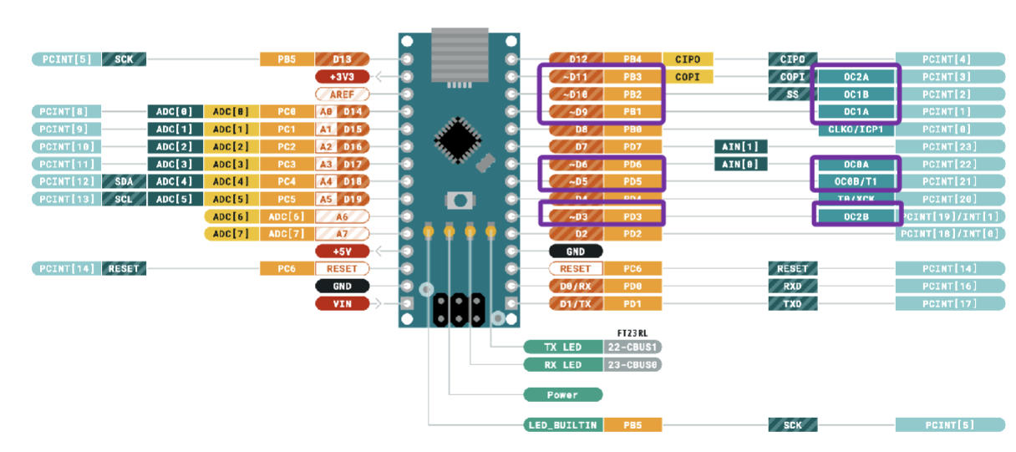
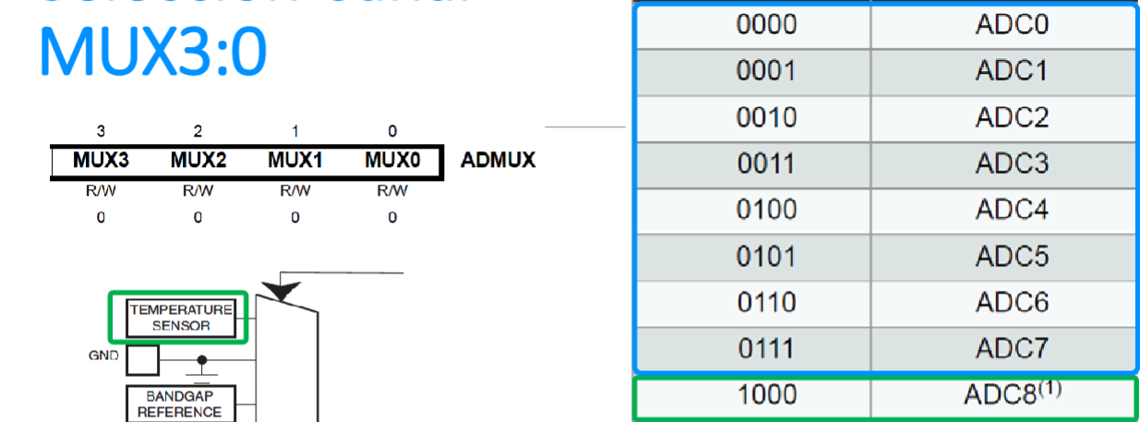
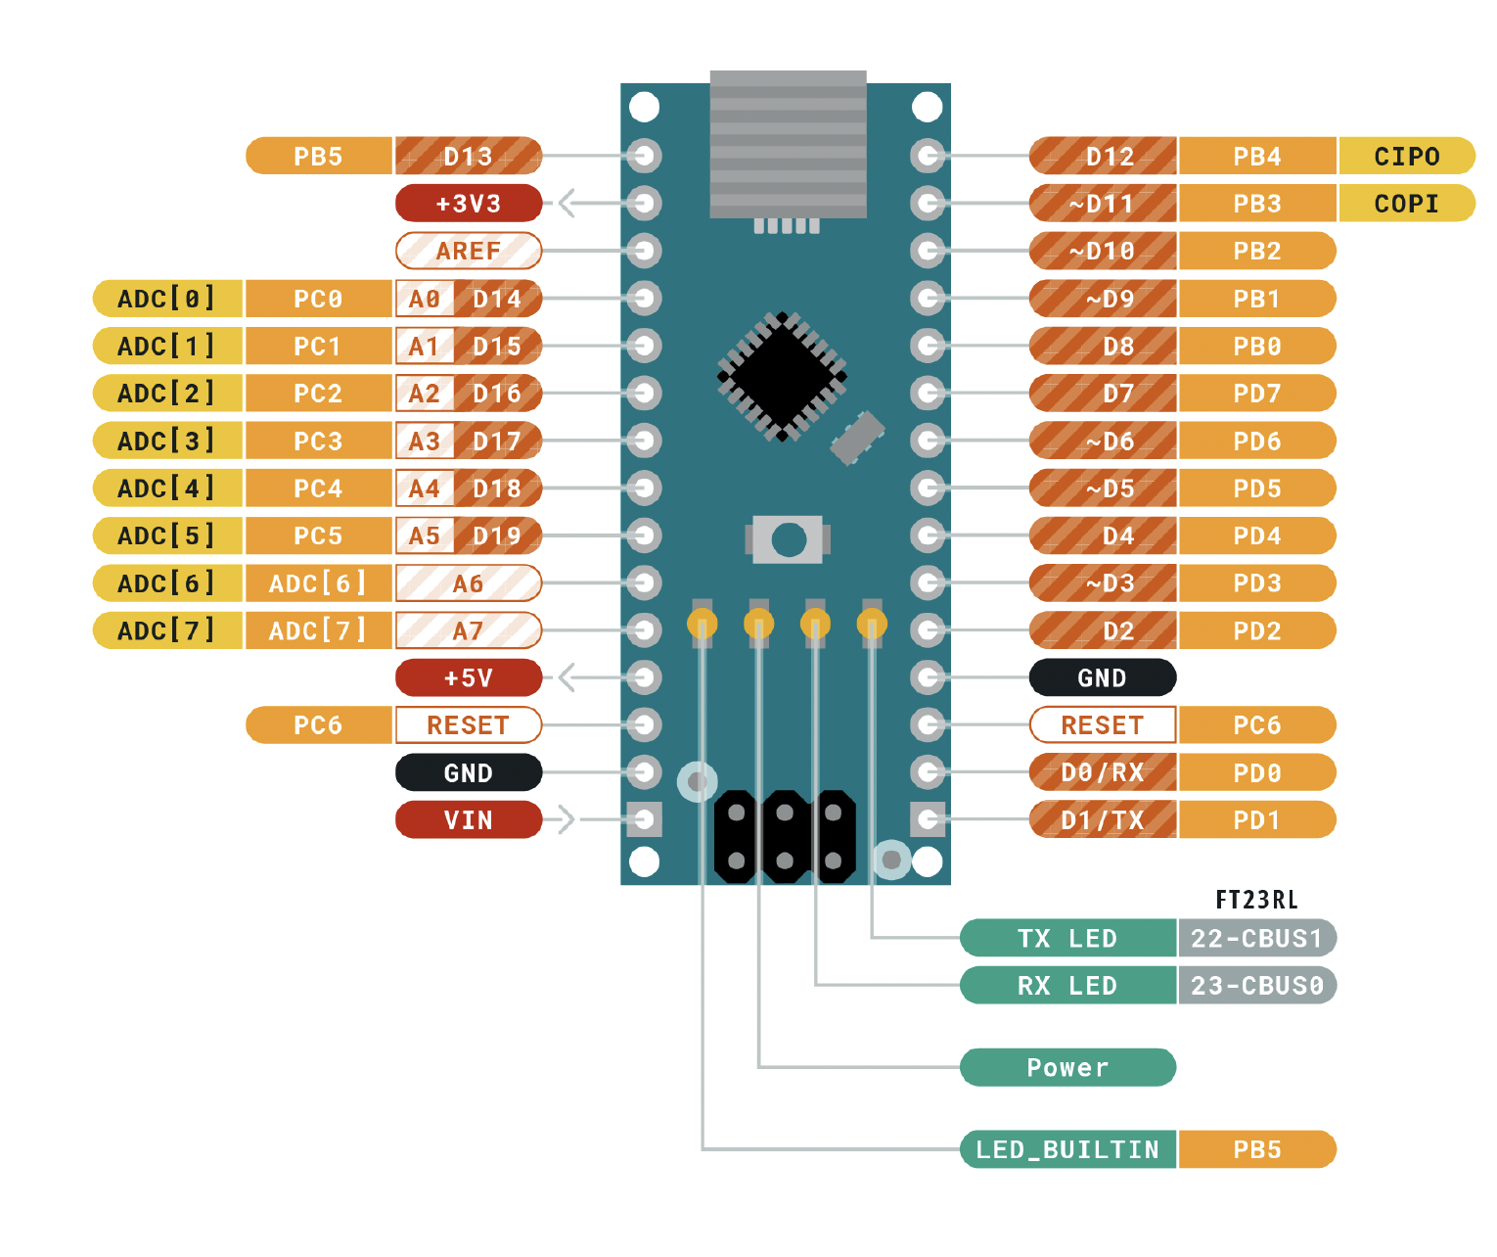
 |  |  | ATMEGA328P Pinout

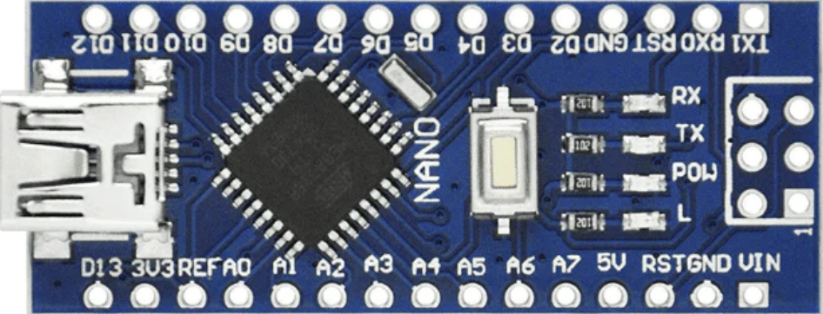
 |  |  | Función |  |  |  |  |  |  | Función
 |  |  |  | PB5 | D13 |  |  | D12 | PB4 | LED 2 indicando modo
Entradas | Descripción |  |  | 3V3 |  |  |  | D11 | PB3 | salida servo
 |  |  |  | REF |  |  |  | D10 | PB2 | salida servo
 | EN 1 ENCIENDEN |  |  | PC0 | A0 |  |  | D9 | PB1 | salida servo
 |  |  |  | PC1 | A1 |  |  | D8 | PB0 | Boton para guardar
Salidas |  |  |  | PC2 | A2 |  |  | D7 | PD7 | LED indicando modo
 |  |  |  | PC3 | A3 |  |  | D6 | PD6
 | este controla PB2 |  | servo 4 | PC4 | A4 |  |  | D5 | PD5
 | este controla PB3 |  | servo 3 | PC5 | A5 |  |  | D4 | PD4
 | este controla PB1 |  | servo 2 | ADC 6 | A6 |  |  | D3 | PD3 | salida servo
 | este controla PD3 |  | servo 1 | ADC 7 | A7 |  |  | D2 | PD2
 |  |  |  | 5V |  |  |  | GND
 |  |  |  | PD6 | RST |  |  | RST | PC6
 |  |  |  | GND |  |  |  | RX | PD0
 |  |  |  | VIN |  |  |  | TX | PD1

 |  | ddr= 1 salida |  |  |  | SALIDA | ENTRADA
 |  | ddr = 0 entrada

